상품제안서
프리니엘 포터블 캠핑 매트 | 상품코드: F30628

 |  |  |  |  |  |  | 02-412-0044 | www.easy1.co.kr
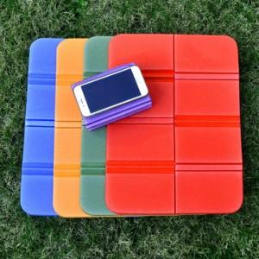

【상세/제작정보】 | <p><span style="font-size: 14pt;"><b>* 매트인쇄불가 / 파우치 실크인쇄 가능</b></span></p><p><span style="font-size: 14pt;"><b>* 매트색상 파우치로 출고</b></span></p><p><b><span style="font-size: 14pt;">* 배송비- 1box&nbsp;</span><span style="background-color: rgb(255, 255, 255); color: rgb(51, 51, 51); font-family: &quot;Nanum Gothic&quot;, sans-serif; font-size: 14pt;">30개&nbsp;4,500원 별도&nbsp; &nbsp;&nbsp;</span></b>​</p>

【인쇄/포장옵션】 | 실크 / OPP(비닐)

【공급단가】 | 수량 | 100~ | 300~ | 500~ | 1,000~ | 3,000~
*VAT별도 | 단가 | 3,780원 | 3,640원 | 3,500원 | 3,360원 | 3,270원

【상품 URL】 | https://dev.easy1.co.kr:443/src/goods_detail.php?gdno=30628

